Hoja2
TEMA: DIAGRAMA DE PARETO

 | Defectos | fi | hi | Hi | Hi%
 | Pandeos y rajaduras | 40 | 0.32 | 0.32 | 32
 | Pudrimiento de las piezas | 30 | 0.24 | 0.56 | 56
 | Efectos del desgaste | 20 | 0.16 | 0.72 | 72
 | Deformaciones | 15 | 0.12 | 0.84 | 84
 | Ataques de insectos | 10 | 0.08 | 0.92 | 92
 | Acción de fuego | 5 | 0.04 | 0.96 | 96
 | Otros | 5 | 0.04 | 1 | 100
 | Total | 125 | 1

 | NOTA.- EN DIAGRAMA DE PARETO, LA CATEGORIA "OTROS" SIEMPRE VA AL FINAL, ASI
 | SU FRECUENCIA ABSOLUTA SEA MAYOR QUE EN ANTERIOR.

 | ruta: INSERTAR/GRAFICOS RECOMENDADOS/ TODOS LOS GRAFICOS

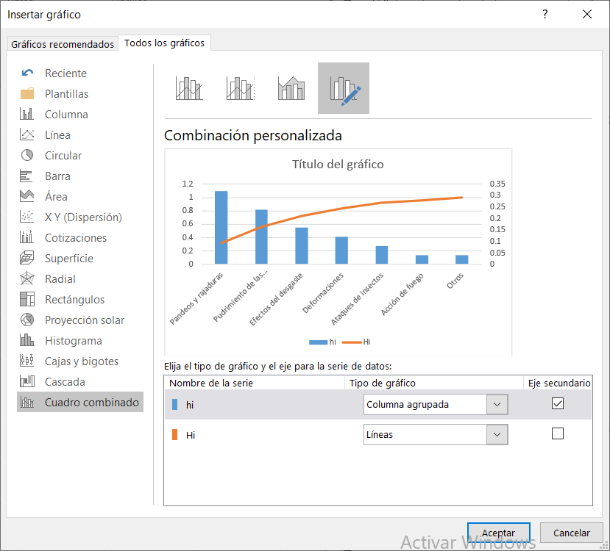

Distribución de puentes vecinales según defecto reportados

